상품제안서
원데이 알약케이스 | 상품코드: S41780

 |  |  |  |  |  |  | 02-713-8555 | www.synergygift.co.kr
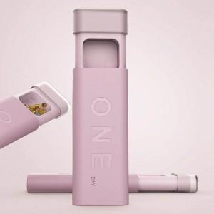 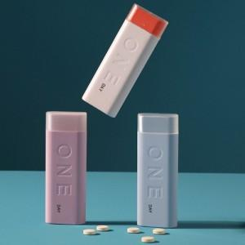

【상세/제작정보】 | 색상: 기본랜덤 발송 (색상 선택시 납기일 연장되며, 별도문의 )

【인쇄/포장옵션】 | 실크 / OPP(비닐)

【공급단가】 | 수량 | 100~ | 300~ | 1,000~ | 3,000~ | 10,000~
*VAT별도 | 원데이 | 3,380원 | 3,100원 | 2,720원 | 2,560원 | 2,360원

【상품 URL】 | https://www.synergygift.co.kr:443/src/goods_detail.php?gdno=41780

